상품제안서
스위스밀리터리 루앙 보온도시락세트 890ml | 상품코드: S11257

 |  |  |  |  |  |  | 02-713-8555 | www.synergygift.co.kr
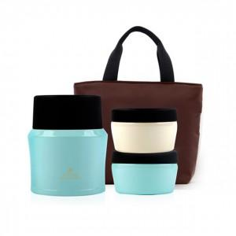

【상세/제작정보】 | .

【인쇄/포장옵션】 | 실크, 레이저 / 포장지포장

【공급단가】 | 수량 | 20~ | 50~ | 100~ | 500~ | 1,000~
*VAT별도 | 단가 | 21,260원 | 20,480원 | 19,690원 | 18,900원 | 18,430원

【상품 URL】 | https://www.synergygift.co.kr:443/src/goods_detail.php?gdno=3015

